A5-Tìm kiếm, kq tìm kiếm
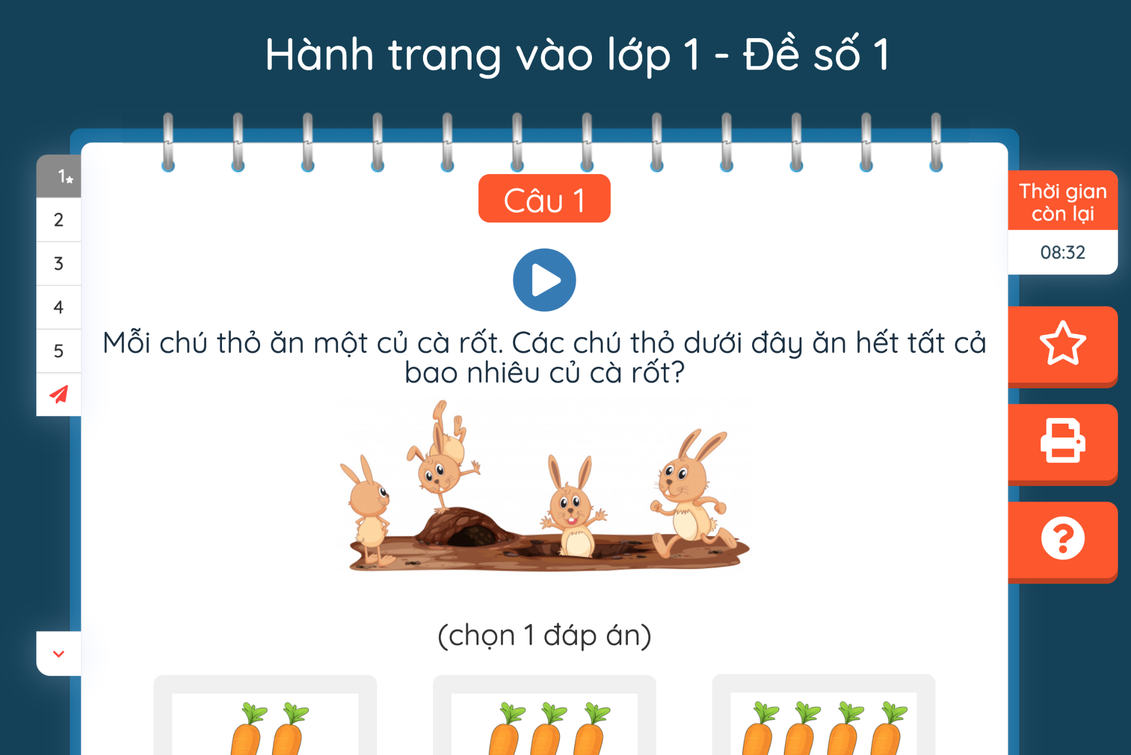
 |  | TEST CASE

Tên màn hình
Mã testcase
Số testcase đạt (P) |  | 0
Số testcase không đạt (F) |  | 0
Số testcase bị block (Block) |  | 0
Số testcase đang xem xét (PE) |  | 0
Số testcase bỏ qua (Skip) |  | 0
Số testcase chưa test |  | 12
Tổng số testcase |  | 12

ID | Màn hình | Tên Testcase | Role | Thứ tự ưu tiên | Điều kiện tiên quyết | Các bước thực hiện | Kết quả mong đợi | Môi trường test | Test |  |  | Kết quả hiện tại | ID Bug | Note
 |  |  |  |  |  |  |  |  | Lần 1 | Chrome | Lần 2 | Firefox | Lần 3 | Chrome
GUI_Tìm kiếm và hiện thị kết quả tìm kiếm
TKSP_01 | Tìm kiếm sản phẩm | kiểm tra giao diện tổng thể màn hình tìm kiếm | Customer | Low |  | 1. vào link màn hình tìm kiếm 2. kiểm tra giao diện tổng thể tìm kiếm | Hiển thị giống với design/specs
TKSP_02 |  | Kiểm tra khi click chuột vào search box | Customer | Low |  | 1. vào link màn hình tìm kiếm 2. Click vào search box | Con trỏ trở thành con trỏ chuột chuyển thành con trỏ nhập liệu
TKSP_03 |  | Kiểm tra responsive | Customer | Low |  | 1. vào link màn hình tìm kiếm 2. Kiểm tra responsive | Bố cục không bị xô lệch, vỡ form đối với các kích thước màn hình khác nhau
TKSP_04 |  | kiểm tra khi hover chuột vào button "tìm kiếm" | Customer | Low |  | 1. vào link màn hình tìm kiếm 2. click chuột vào button "tìm kiếm " | hiện thị thành biểu tượng bàn tay
TKSP_05 | hiện thị kết quả tìm kiếm | kiểm tra giao diện tổng thể màn hình hiện thị kết quả tìm kiếm | Customer | Low |  | 1. vào link hiện thị kết quả tìm kiếm 2.kiểm tra giao diện tổng thể hiện thị tìm kiếm | Hiển thị giống với design/specs
TKSP_06 |  | kiểm tra kết quả hiện thị tìm kiếm | Customer | Low |  | vào link hiện thị kết quả tìm kiếm | hiện thị kết quả tìm kiếm sản phẩm
Function_tìm kiếm và hiện thị kết quả tìm kiếm
TKSP_07 | Tìm kiếm sản phẩm | kiểm tra tìm kiếm với keyword chứa đúng tên của sản phẩm trong DB | Customer | Medium |  | 1. vào link màn hình tìm kiếm 2. nhập keyword cần tìm kiếm | hiện thị đúng sản phẩm tìm kiếm Script: From *..... ... ... ...
TKSP_08 |  | kiểm tra Keyword chứa 1 phần tên của sản phẩm | Customer | Medium |  | 1. vào link màn hình tìm kiếm 2. nhập keyword chứa 1 phần tên sản phẩm cần tìm kiếm | hiện thị danh sách các sản phẩm gợi ý
TKSP_09 |  | kiểm tra Keyword không trùng trong DB | Customer | Medium |  | 1. vào link màn hình tìm kiếm 2. nhập keyword không có trong sản phẩm cần tìm kiếm | hiện thị thông báo không có sản phẩm cần tìm kiếm
TKSP_10 | hiện thị kết quả tìm kiếm | kiểm tra - Hiển thị kết quả với các tìm kiếm đúng |  |  |  | vào link hiện thị kết quả tìm kiếm | Hiển thị kết quả với các tìm kiếm đúng
TKSP_11 |  | kiểm tra thứ tự sản phẩm tìm thấy |  |  |  |  | hiện thị Thứ tự sản phẩm tìm thấy
TKSP_12 |  | kiểm tra với kết quả sai |  |  |  |  | hiện thị với thông báo : không có sản phẩm

